Biyokimya
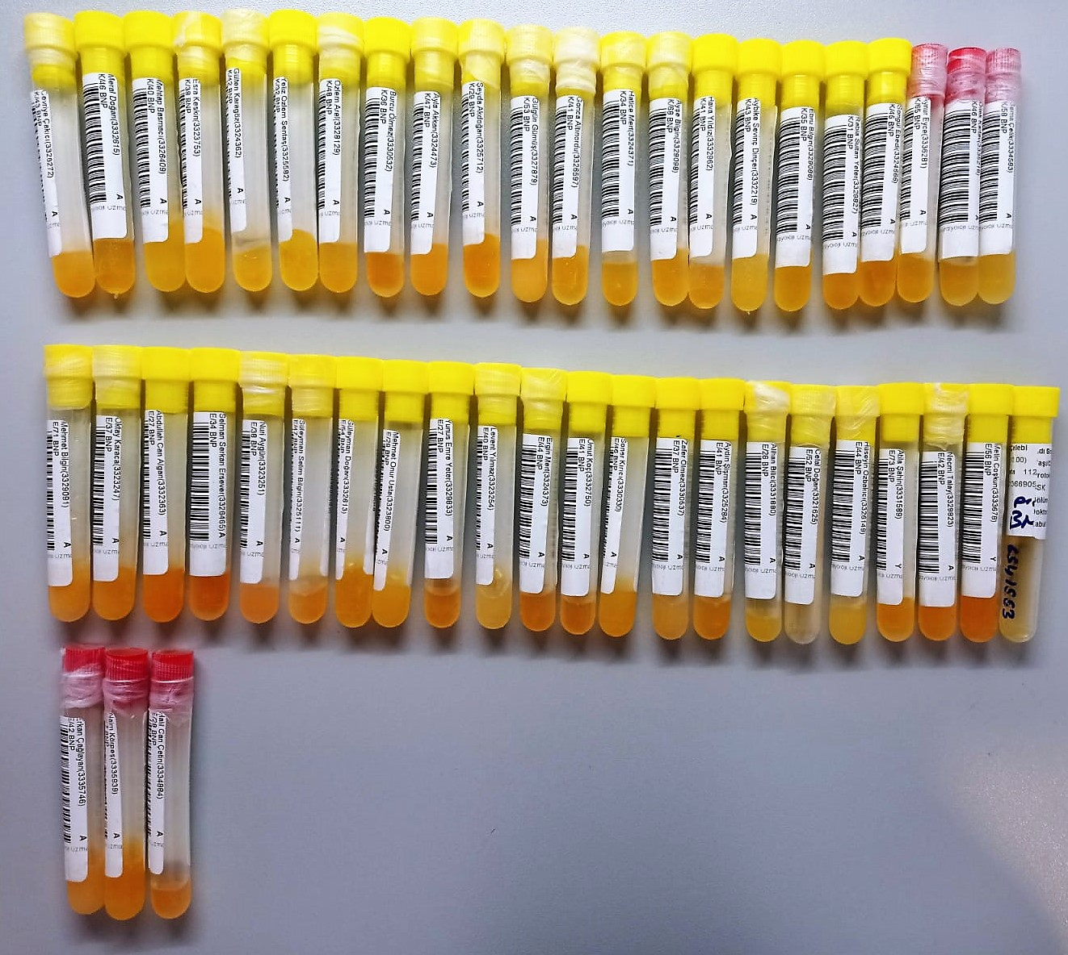
Numune Adı | TAS(mmol/L) | TOS (µmol/L) | OSI | PON(U/L) | TTL(µmol/L) | NTL(µmol/L) | Disülfit | NO (µmol/L) | NOT
Cevriye Çakıcı | 1.69 | 5.9 | 0.349 | 431 | 303 | 212 | 45.5 | 8.16 |  | Kullanılan cihaz: Mindray marka BS300 model tam otomatik biyokimya cihazı
Meral Doğan | 1.25 | 3.68 | 0.294 | 136 | 165 | 161 | 2 | 11.42 |  | TAS: Total Antioxidant Status
Mehtap Basmacı | 1.13 | 3.81 | 0.337 | 116 | 239 | 184 | 27.5 | 11.44 |  | TOS: Total Oxidant Status
Esra Keskin | 1.32 | 3.55 | 0.269 | 577 | 168 | 161 | 3.5 | 16.3 |  | OSI: Oxidative Stress Index
Gülten Karagöz | 1.51 | 5.01 | 0.332 | 541 | 241 | 177 | 32 | 10.9 |  | TTL: Total Thıol
Yeliz Özlem Şentaş | 1.42 | 3.49 | 0.246 | 436 | 232 | 167 | 32.5 | 5.71 |  | NTL: Natıve Thıol
Özlem Aral | 1.48 | 4.25 | 0.287 | 1159 | 184 | 181 | 1.5 | 6.9 |  | Disülfit: Thıol/ Disülfit Dengesi
Burcu Ölmez | 1.68 | 4.67 | 0.278 | 475 | 221 | 191 | 15 | 8.97 |  | NO: Nitric Oxide
Ayla Akkan | 1.38 | 4.98 | 0.361 | 163 | 211 | 186 | 12.5 | 7.34
Şeyda Akdoğan | 1.44 | 3.19 | 0.222 | 446 | 270 | 248 | 11 | 7.3
Gülgün Gümüş | 2.01 | 5.56 | 0.277 | 242 | 396 | 152 | 122 | 7.43 | lipemi
Gonca Altınordu | 1.38 | 4.25 | 0.308 | 179 | 223 | 182 | 20.5 | 6.9
Hatice Mert | 1.3 | 3.88 | 0.298 | 133 | 265 | 218 | 23.5 | 8.19
Ayşe Bilgin | 1.79 | 5.13 | 0.287 | 179 | 213 | 205 | 4 | 7.81
Hava Yıldız | 1.25 | 6.57 | 0.526 | 557 | 197 | 187 | 5 | 6.53
Aybike Sevinç Dinçer | 1.4 | 3.93 | 0.281 | 235 | 283 | 169 | 57 | 21.2
Ebru Bilgin | 1.49 | 3.44 | 0.231 | 573 | 206 | 169 | 18.5 | 30.2
Rabia Sultan Yeter | 1.26 | 4.64 | 0.368 | 180 | 208 | 177 | 15.5 | 11.4
Songül Ebedi | 1.5 | 3.99 | 0.266 | 171 | 198 | 193 | 2.5 | 8.97
Aynur Eyce | 1.56 | 5.2 | 0.333 | 326 | 177 | 155 | 11 | 17.14
Dilek Kartav | 1.52 | 3.71 | 0.244 | 206 | 185 | 182 | 1.5 | 12.2
Sema Çelik | 1.51 | 4.84 | 0.321 | 315 | 244 | 143 | 50.5 | 4.8
Mehmet Bilgin | 2.19 | 5.53 | 0.253 | 236 | 344 | 233 | 55.5 | 19.59 | lipemi
Oktay Karaca | 1.7 | 4.57 | 0.269 | 464 | 355 | 216 | 69.5 | 19.47
Abdullah Can Algan | 2.04 | 5.25 | 0.257 | 614 | 354 | 269 | 42.5 | 14.69 | lipemi
Selman Serkan Ersever | 1.21 | 4.55 | 0.376 | 731 | 261 | 224 | 18.5 | 13.1
Nuri Aygün | 1.97 | 7.66 | 0.389 | 708 | 374 | 196 | 89 | 5.2
Süleyman Selim Bilgin | 1.66 | 5.75 | 0.346 | 216 | 217 | 207 | 5 | 6.53
Süleyman Doğan | 1.6 | 4.04 | 0.253 | 607 | 175 | 121 | 27 | 13.06
Mehmet Onur Usta | 1.63 | 3.29 | 0.202 | 567 | 263 | 182 | 40.5 | 10.61
Yunus Emre Yeter | 1.53 | 5.14 | 0.336 | 267 | 235 | 214 | 10.5 | 6.1
Levent Yılmaz | 1.73 | 4.59 | 0.265 | 196 | 360 | 187 | 86.5 | 17.95 | lipemi
Ergin Mert | 1.81 | 4.6 | 0.254 | 174 | 205 | 200 | 2.5 | 11.42
Umut Koç | 1.48 | 6.54 | 0.442 | 964 | 203 | 200 | 1.5 | 13.06
Soner Kırıcı | 1.9 | 3.53 | 0.186 | 136 | 252 | 180 | 36 | 10.97
Zafer Ölmez | 1.87 | 4.6 | 0.246 | 172 | 277 | 184 | 46.5 | 16.32
Aydın Şişman | 1.95 | 5.07 | 0.260 | 392 | 215 | 205 | 5 | 15.97
Alihan Bilici | 2.21 | 4.31 | 0.195 | 623 | 257 | 226 | 15.5 | 12.24
Celal Doğan | 1.46 | 3.95 | 0.271 | 173 | 255 | 189 | 33 | 21.22
Hüseyin Özbakıcı | 1.82 | 3.83 | 0.210 | 753 | 207 | 201 | 3 | 4.48
Atilla Şahin | 1.69 | 9.36 | 0.554 | 512 | 162 | 138 | 12 | 26.93
Necmi Talay | 1.67 | 5.5 | 0.329 | 548 | 160 | 151 | 4.5 | 20.57
Metin Coşkun | 1.63 | 8.53 | 0.523 | 101 | 157 | 121 | 18 | 14.88
Mehmet Mert Çelebi | 1.82 | 3.72 | 0.204 | 263 | 279 | 236 | 21.5 | 27.98
Erkan Çağlayan | 1.76 | 4.75 | 0.270 | 455 | 298 | 240 | 29 | 13.17
Naim Körpeş | 1.83 | 4.28 | 0.234 | 147 | 271 | 247 | 12 | 11.41
Halil Can Çetin | 1.76 | 6.96 | 0.395 | 980 | 224 | 212 | 6 | 13.06

